医学疾病预测pla
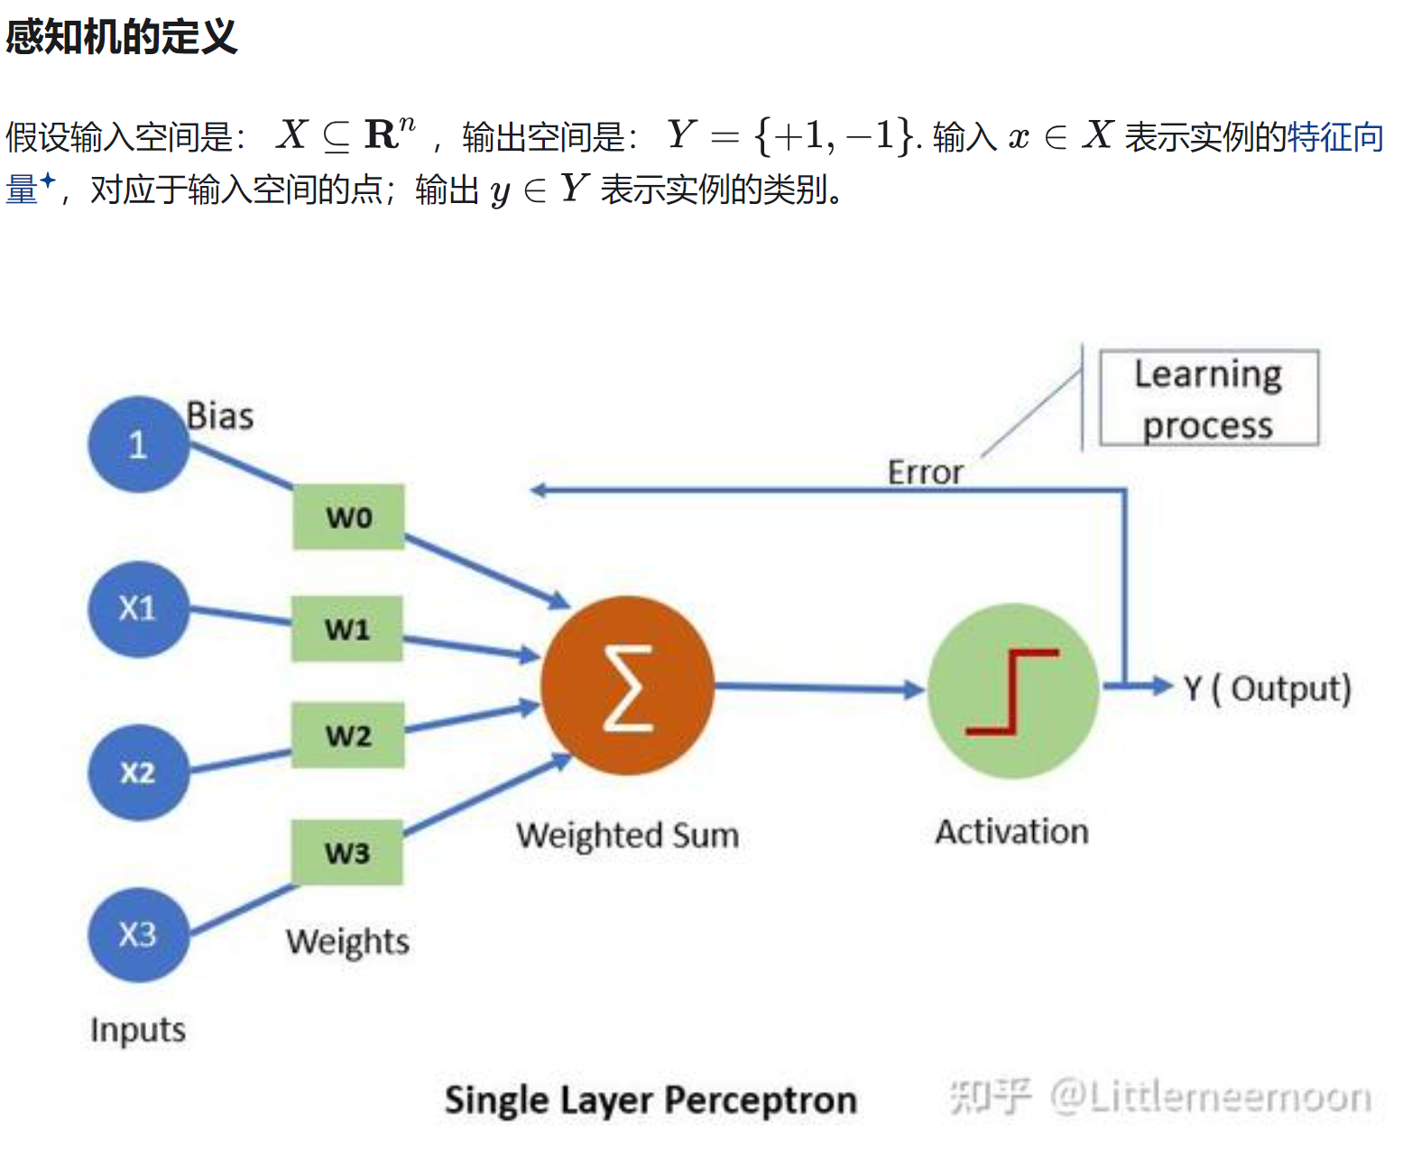
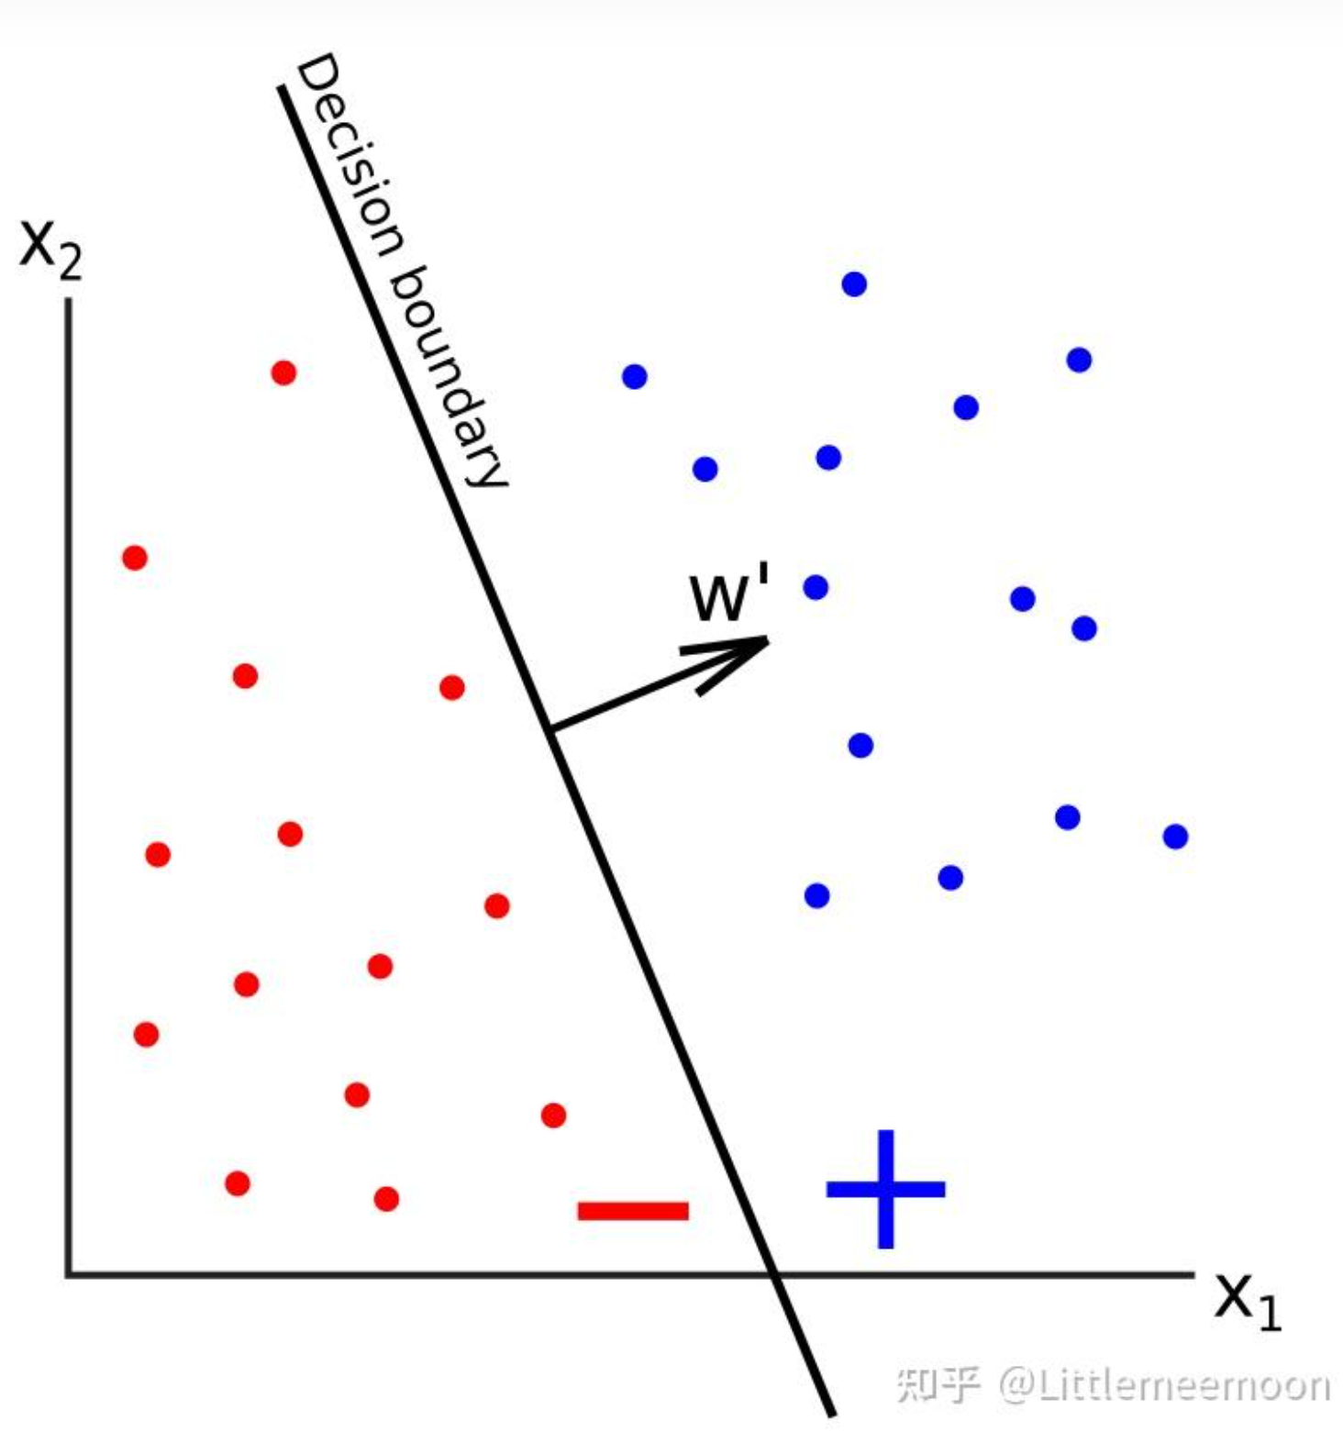
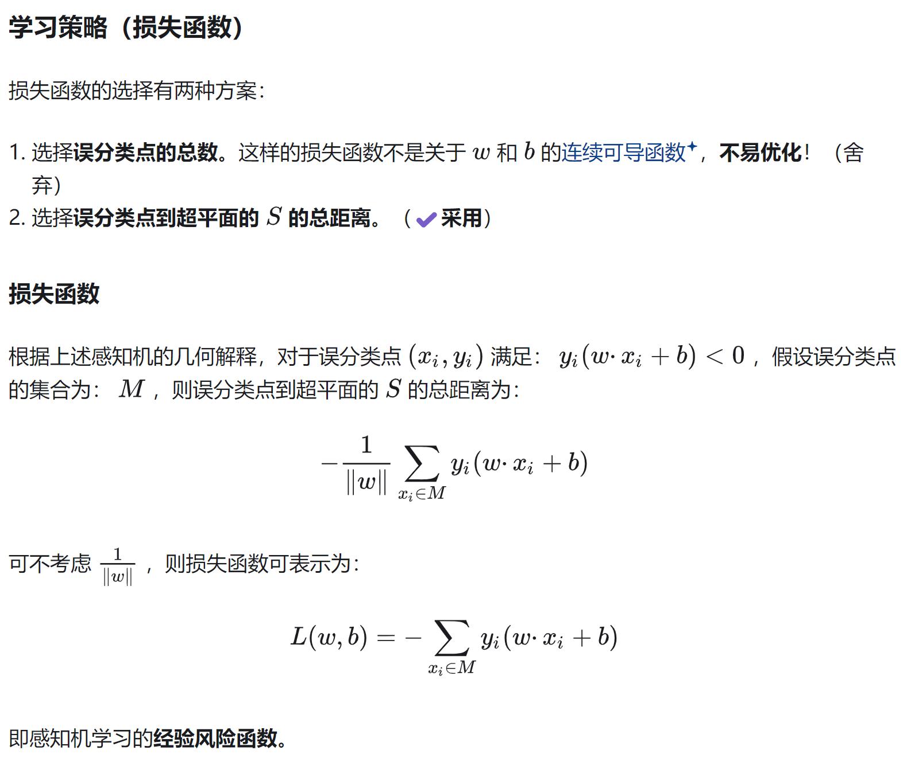
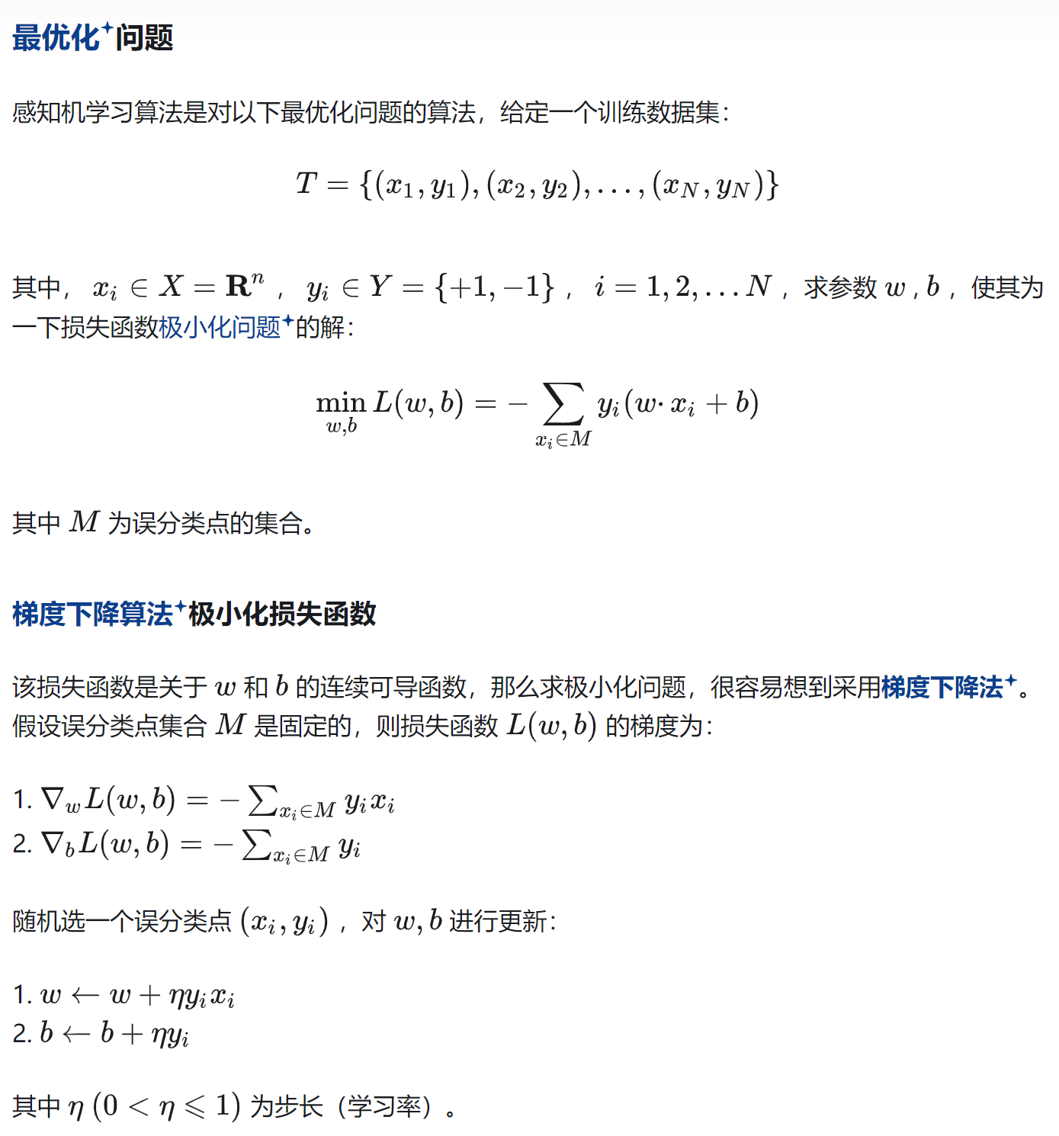
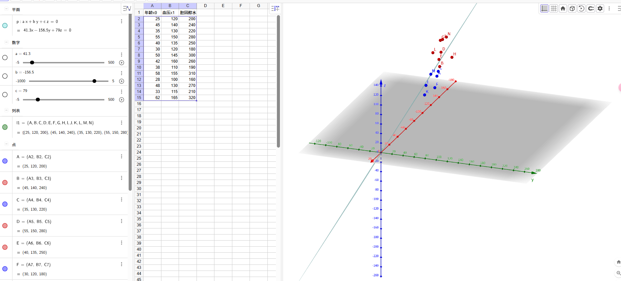
序号 | 年龄x0 | 血压x1 | 胆固醇水平x2 | 是否患病y | y_hat | 损失 | 总损失 |  |  | β0 | β1 | β2 | α
1 | 25 | 120 | 200 | -1 | -1 | 0 | 2 |  | 更新前 | 41.3 | -156.5 | 79 | 0.3
2 | 45 | 140 | 240 | 1 | -1 | 1 |  |  | 更新后 | 41.3 | -156.5 | 79
3 | 35 | 130 | 220 | -1 | -1 | 0 |  |  | 随机梯度 | 0 | 0 | 0
4 | 55 | 150 | 280 | 1 | 1 | 0
5 | 40 | 135 | 250 | 1 | 1 | 0 |  |  | 序号 | x0 | x1年龄 | x2产品价格 | y | y_hat | Y*Y^
6 | 30 | 120 | 180 | -1 | -1 | 0 |  | 随机第?行 | 6 | 30 | 120 | 180 | -1 | -1 | 1
7 | 50 | 145 | 300 | 1 | 1 | 0
8 | 42 | 160 | 260 | 1 | -1 | 1 |  |  | https://www.geogebra.org/classic#spreadsheet
9 | 38 | 110 | 190 | -1 | -1 | 0
10 | 58 | 155 | 310 | 1 | 1 | 0
11 | 28 | 100 | 160 | -1 | -1 | 0
12 | 48 | 130 | 270 | 1 | 1 | 0
13 | 33 | 115 | 210 | -1 | -1 | 0
14 | 62 | 165 | 320 | 1 | 1 | 0

